PRESUPUESTOS INGRESOS
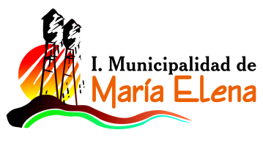

INFORME PRESUPUESTO INICIAL DE SALUD
INGRESOS AÑO 2018

CUENTA | Descripcion | Presupuesto
115-05-03-002-999-000 | OTRAS TRANSFERENCIAS CORRIENTES DE LA SUBDERE | 12,500,000
115-05-03-006-001-000 | ATENCIÓN PRIMARIA LEY Nº 19.378 ART. 49 | 223,489,000
115-05-03-006-002-000 | APORTES AFECTADOS | 39,270,000
115-05-03-006-003-000 | ANTICIPOS DEL APORTE ESTATAL
115-05-03-101-000-000 | DE LA MUNICIPALIDAD A SERVICIOS INCORPORADOS A SU GESTIÓN | 107,000,000
115-08-01-002-000-000 | ART.12 LEY N° 18.196 Y LEY N° 19.117 ART ÚNICO | 9,500,000
115-08-99-001-000-000 | DEVOLUCIONES Y REINTEGROS NO PROVENIENTES DE IMPUESTOS | 2,000,000
115-15-00-000-000-000 | SALDO INICIAL DE CAJA | 1,000,000
 | TOTAL DE INGRESOS PRESUPUESTADOS | $ 394,759,000

